ENERO
COTIZACIÓN PROPUESTA_SBA_22.01.26 |  |  |  |  |  |  |  |  | MARGEN GANANCIA, MINIMA - S/.150 - PARA PEDIDOS POCOS COMO 30 -50-100 UNID. DE PRODUCTOS ECONOMICOS (EJM. LAPICEROS, LLAVEROS PLASTICOS) PROMEDIA - S/.400 A 500 - PARA PEDIDOS MAS DE 150 UNID DE PRODCUCTOS COSTO MEDIO-ALTO (EJM. LAPICEROS METALICOS)
Nº | Cód. Artíc. | Artículo | Foto | Cant. | Costo uni. No IGV (S/.) | Tiempo Entrega | Detalles | Costo Total No IGV (S/.) | proveedor | Cod. Prod. Prov. | Obseraciones | costo $ | COSTO S/. | % | Resultado | Margen | Total | Cantidad | Costo MUESTRA Unidad | Movilidad | Total Producto | Tipo de Impresión | Costo impresión | Cant Color | Cant Lados | Cantidad por Millar | Costo Impresión | Empaq | Seguro CRT | Total | Costo S/. Sin IGV | I.G.V | TOTAL
1 | POWER BANK 5 K |  | 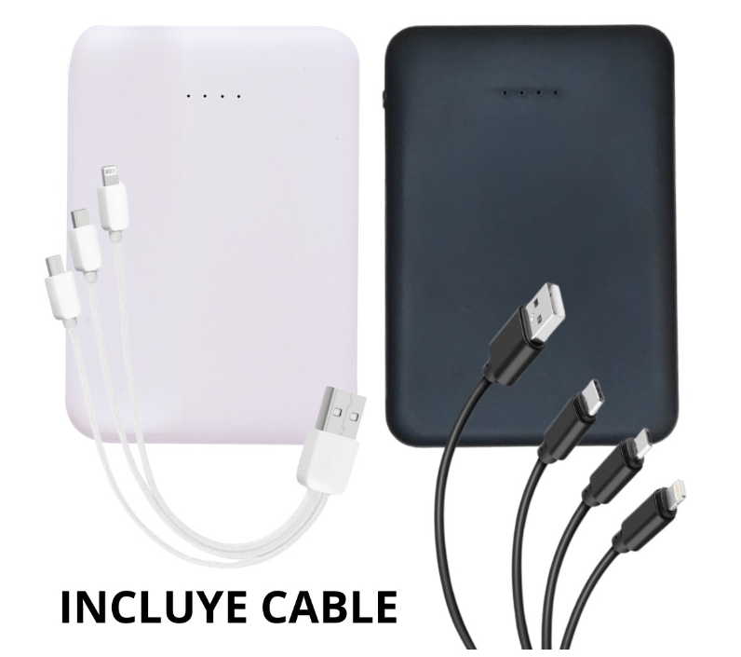 Imagen Referencial | 30 | S/. 60.90 | 5 a 7 días utiles | POWER BANK 5 K Material: Plástico (ABS) Capacidad: 5000 mAh Medida: 9cm x 6,2cm x 1,3cm Incluye: Doble puerto USB con cable 3 en 1( Android, Iphione, Puerto C) Presentación: Cajita individual *Incluye 1 logo a 1 color por 1 lado *Arte y diseño debe ser facilitado por el cliente | S/. 1,827.00 | TIENDA PUBLICITARIA | S/.44.49 + IGV |  |  | S/. 38.69 | 40 | S/. 15.47 | S/. 464.24 | S/. 54.16 | 30 | S/. 38.69 | S/. 90.00 | S/. 1,753.54 | uv | S/. 60.00 | 1 | 1 | 1 | S/. 60.00 | S/. 4.85 | S/. 9.09 | S/. 1,827.48 | S/. 60.92 | S/. 10.96 | S/. 71.88
2 | POWER BANK 10 K |  | Imagen Referencial | 30 | S/. 70.90 | 5 a 7 días utiles | POWER BANK 10 K Material: Plástico (ABS) Capacidad: 10.000 mAh Medida: 13,8cm x 6,8cm x 1,4cm Incluye: Doble puerto USB con cable 3 en 1( Android, Iphione, Puerto C) Presentación: Cajita individual *Incluye 1 logo a 1 color por 1 lado *Arte y diseño debe ser facilitado por el cliente | S/. 2,127.00 | TIENDA PUBLICITARIA | S/.52.16 + IGV |  |  | S/. 45.36 | 40 | S/. 18.14 | S/. 544.28 | S/. 63.50 | 30 | S/. 45.36 | S/. 90.00 | S/. 2,040.33 | uv | S/. 60.00 | 1 | 1 | 1 | S/. 60.00 | S/. 4.85 | S/. 10.53 | S/. 2,115.71 | S/. 70.52 | S/. 12.69 | S/. 83.22
3 | COGPI-1124 | FIAMBRERA HARXEM | 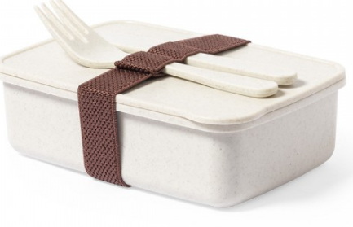 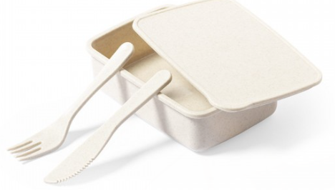 Imagen Referencial | 30 | S/. 40.90 | 12 a 14 Días útiles | FIAMBRERA HARXEM- IMPORTACION DIRECTA Material: PP veteado libre de BPA. Certificación Food Grade Medida: 5cm x 16,5cm x 11,2cm Capacidad: 700 ml Incluye: Cinta elástica de seguridad con tenedor y cuchillo. Presentación: Cajita grupal *Incluye 1 logo a 1 color o full color por 1 lado *Arte y diseño debe ser facilitado por el cliente | S/. 1,227.00 | GLOBAL PROMO ITEMS | 1124 |  | S/.35.23+ IGV | S/. 24.30 | 40 | S/. 9.72 | S/. 291.60 | S/. 34.02 | 30 | S/. 24.30 | S/. 90.00 | S/. 1,134.90 | uv | S/. 60.00 | 1 | 1 | 1 | S/. 60.00 | S/. 4.85 | S/. 6.00 | S/. 1,205.75 | S/. 40.19 | S/. 7.23 | S/. 47.43
4 | COGPI-1739 | FIAMBRERA WEAVER | 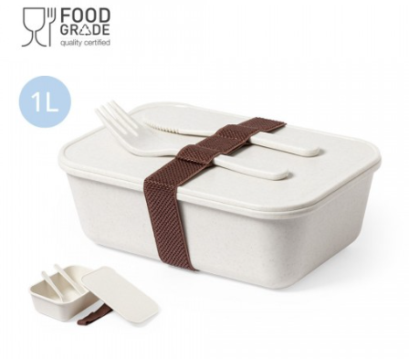 Imagen Referencial | 30 | S/. 63.90 | 12 a 14 Días útiles | FIAMBRERA WEAVER- IMPORTACION DIRECTA Material: PP veteado libre de BPA. Certificación Food Grade Medida: 6.8 cm / 19.8 cm / 13.7 cm Capacidad: 1000 ml Incluye: Cinta elástica de seguridad con tenedor y cuchillo. Presentación: Cajita grupal *Incluye 1 logo a 1 color o full color por 1 lado *Arte y diseño debe ser facilitado por el cliente | S/. 1,917.00 | GLOBAL PROMO ITEMS |  |  | 41.15 | S/. 41.15 | 37.5 | S/. 15.43 | S/. 462.94 | S/. 56.58 | 30 | S/. 41.15 | S/. 90.00 | S/. 1,828.59 | uv | S/. 70.00 | 1 | 1 | 1 | S/. 70.00 | S/. 4.85 | S/. 9.52 | S/. 1,912.95 | S/. 63.77 | S/. 11.48 | S/. 75.24

ABRIL Y MAYO
COTIZACIÓN PROPUESTA_SBA_14.05.26 |  |  |  |  |  |  |  |  |  | MARGEN GANANCIA, MINIMA - S/.150 - PARA PEDIDOS POCOS COMO 30 -50-100 UNID. DE PRODUCTOS ECONOMICOS (EJM. LAPICEROS, LLAVEROS PLASTICOS) PROMEDIA - S/.400 A 500 - PARA PEDIDOS MAS DE 150 UNID DE PRODCUCTOS COSTO MEDIO-ALTO (EJM. LAPICEROS METALICOS)
Nº | Cód. Artíc. | Artículo | Foto | Cant. | Costo uni. No IGV (S/.) | Tiempo Entrega | Detalles | Costo Total No IGV (S/.) | APROBADO | proveedor | Cod. Prod. Prov. | Obseraciones | costo $ | COSTO S/. | % | Resultado | Margen | Total | Cantidad | Costo MUESTRA Unidad | Movilidad | Total Producto | Tipo de Impresión | Costo impresión | Cant Color | Cant Lados | Cantidad por Millar | Costo Impresión | Empaq | Seguro CRT | Total | Costo S/. Sin IGV | I.G.V | TOTAL
4 | POLO DEPORTIVO T-PRO |  | Imagen Referencial | 23 | S/. 60.90 | 7 a 8 Días útiles | POLO DEPORTIVO T-PRO Material: T-PRO Tecnología Dryfit, Poliester/spandex. Modelo: Cuello redondo basteado y mangas cortas basta de la misma tela. Impresión full color en sublimación base blanca. Tallas: S, M, L Molde unisex Presentación: Bolsa individual, caja grupal *Arte y diseño debe ser facilitado por el cliente. | S/. 1,400.70 | 25% | DAVID TEX. CENTRAL |  |  |  | S/. 40.00 | 37.7 | S/. 15.08 | S/. 346.84 | S/. 55.08 | 23 | S/. 40.00 | S/. 75.00 | S/. 1,381.84 | YA INCLUYE | S/. 0.00 | 1 | 1 | 1 | S/. 0.00 | S/. 4.85 | S/. 13.87 | S/. 1,400.56 | S/. 60.89 | S/. 10.96 | S/. 71.85

COTIZACIÓN PROPUESTA_SBA_14.05.26 |  |  |  |  |  |  |  |  |  | MARGEN GANANCIA, MINIMA - S/.150 - PARA PEDIDOS POCOS COMO 30 -50-100 UNID. DE PRODUCTOS ECONOMICOS (EJM. LAPICEROS, LLAVEROS PLASTICOS) PROMEDIA - S/.400 A 500 - PARA PEDIDOS MAS DE 150 UNID DE PRODCUCTOS COSTO MEDIO-ALTO (EJM. LAPICEROS METALICOS)
Nº | Cód. Artíc. | Artículo | Foto | Cant. | Costo uni. No IGV (S/.) | Tiempo Entrega | Detalles | Costo Total No IGV (S/.) |  | proveedor | Cod. Prod. Prov. | Obseraciones | costo $ | COSTO S/. | % | Resultado | Margen | Total | Cantidad | Costo MUESTRA Unidad | Movilidad | Total Producto | Tipo de Impresión | Costo impresión | Cant Color | Cant Lados | Cantidad por Millar | Costo Impresión | Empaq | Seguro CRT | Total | Costo S/. Sin IGV | I.G.V | TOTAL
1 | POLO DEPORTIVOS WIN |  | Imagen Referencial | 23 | S/. 39.99 | 7 a 8 días utiles | POLO DEPORTIVOS WIN Material: Win Modelo: Cuello redondo basteado y mangas cortas basta de la misma tela. Impresión full color en sublimación base blanca. Tallas: S, M, L Molde unisex Presentación: Bolsa individual, caja grupal *Arte y diseño debe ser facilitado por el cliente. | S/. 919.77 | 25% | LIZ SPORT |  |  |  | S/. 25.00 | 40 | S/. 10.00 | S/. 230.00 | S/. 35.00 | 23 | S/. 25.00 | S/. 70.00 | S/. 900.00 | YA INCLUYE | S/. 0.00 | 1 | 1 | 1 | S/. 0.00 | S/. 4.85 | S/. 9.05 | S/. 913.90 | S/. 39.73 | S/. 7.15 | S/. 46.89
2 | POLO DEPORTIVOS POLYHEXAGONAL |  | Imagen Referencial | 23 | S/. 42.99 | 7 a 8 días utiles | POLO DEPORTIVOS POLYHEXAGONAL Material: Polyhexgonal. Modelo: Cuello redondo basteado y mangas cortas basta de la misma tela. Impresión full color en sulimacion base blanca. Tallas: S, M, L Molde unisex Presentación: Bolsa individual, caja grupal *Arte y diseño debe ser facilitado por el cliente. | S/. 988.77 | 26% | LIZ SPORT |  |  |  | S/. 27.00 | 41 | S/. 11.07 | S/. 254.61 | S/. 38.07 | 23 | S/. 27.00 | S/. 70.00 | S/. 972.61 | YA INCLUYE | S/. 0.00 | 1 | 1 | 1 | S/. 0.00 | S/. 4.85 | S/. 9.77 | S/. 987.23 | S/. 42.92 | S/. 7.73 | S/. 50.65
3 | MUESTRA FISICA- POLO DEPORTIVO ESTANDAR |  | Imagen Referencial | 1 | S/. 70.00 | 3 a 4 Días útiles (21- 22 de mayo) | MUESTRA FISICA- POLO DEPORTIVO ESTANDAR Material: Win o Polyhexgonal. Modelo: Cuello redondo basteado y mangas cortas basta de la misma tela. Impresión full color en sulimacion base blanca. Tallas: S, M, L Molde unisex Presentación: Bolsa individual, caja grupal *Arte y diseño debe ser facilitado por el cliente. | S/. 70.00 | 0% | LIZ SPORT |  |  |  | S/. 40.00 | 0 | S/. 0.00 | S/. 0.00 | S/. 40.00 | 1 | S/. 0.00 | S/. 20.00 | S/. 60.00 | YA INCLUYE | S/. 0.00 | 1 | 1 | 1 | S/. 0.00 | S/. 0.00 | S/. 0.60 | S/. 60.60 | S/. 60.60 | S/. 10.91 | S/. 71.51
4 | POLO DEPORTIVO T-PRO |  | 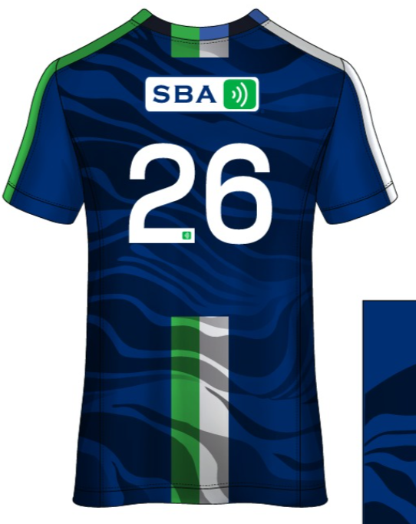 Imagen Referencial | 23 | S/. 60.90 | 7 a 8 Días útiles | POLO DEPORTIVO T-PRO Material: T-PRO Tecnología Dryfit, Poliester/spandex. Modelo: Cuello redondo basteado y mangas cortas basta de la misma tela. Impresión full color en sublimación base blanca. Tallas: S, M, L Molde unisex Presentación: Bolsa individual, caja grupal *Arte y diseño debe ser facilitado por el cliente. *Costo Adicional por Insignia en bordado: + S/ 4.90 | S/. 1,400.70 | 25% | DAVID TEX. CENTRAL |  |  |  | S/. 40.00 | 37.5 | S/. 15.00 | S/. 345.00 | S/. 55.00 | 23 | S/. 40.00 | S/. 70.00 | S/. 1,375.00 | YA INCLUYE | S/. 0.00 | 1 | 1 | 1 | S/. 0.00 | S/. 4.85 | S/. 13.80 | S/. 1,393.65 | S/. 60.59 | S/. 10.91 | S/. 71.50
5 | MUESTRA FISICA- POLO DEPORTIVO T-PRO |  | Imagen Referencial | 1 | S/. 95.00 | 3 a 4 Días útiles | MUESTRA FISICA- POLO DEPORTIVO TPRO Material: T-PRO Tecnología Dryfit, Poliester/spandex. Modelo: Cuello redondo basteado y mangas cortas basta de la misma tela. Impresión full color en sublimación base blanca. Tallas: S, M, L Molde unisex Presentación: Bolsa individual, caja grupal *Arte y diseño debe ser facilitado por el cliente. | S/. 95.00 | 0% | LIZ SPORT |  |  |  | S/. 70.00 | 0 | S/. 0.00 | S/. 0.00 | S/. 70.00 | 1 | S/. 0.00 | S/. 20.00 | S/. 90.00 | YA INCLUYE | S/. 0.00 | 1 | 1 | 1 | S/. 0.00 | S/. 0.00 | S/. 0.90 | S/. 90.90 | S/. 90.90 | S/. 16.36 | S/. 107.26

COTIZACIÓN PROPUESTA_SBA_28.04.26 |  |  |  |  |  |  |  |  |  | MARGEN GANANCIA, MINIMA - S/.150 - PARA PEDIDOS POCOS COMO 30 -50-100 UNID. DE PRODUCTOS ECONOMICOS (EJM. LAPICEROS, LLAVEROS PLASTICOS) PROMEDIA - S/.400 A 500 - PARA PEDIDOS MAS DE 150 UNID DE PRODCUCTOS COSTO MEDIO-ALTO (EJM. LAPICEROS METALICOS)
Nº | Cód. Artíc. | Artículo | Foto | Cant. | Costo uni. No IGV (S/.) | Tiempo Entrega | Detalles | Costo Total No IGV (S/.) |  | proveedor | Cod. Prod. Prov. | Obseraciones | costo $ | COSTO S/. | % | Resultado | Margen | Total | Cantidad | Costo MUESTRA Unidad | Movilidad | Total Producto | Tipo de Impresión | Costo impresión | Cant Color | Cant Lados | Cantidad por Millar | Costo Impresión | Empaq | Seguro CRT | Total | Costo S/. Sin IGV | I.G.V | TOTAL
1 | POLO DEPORTIVOS WIN |  | 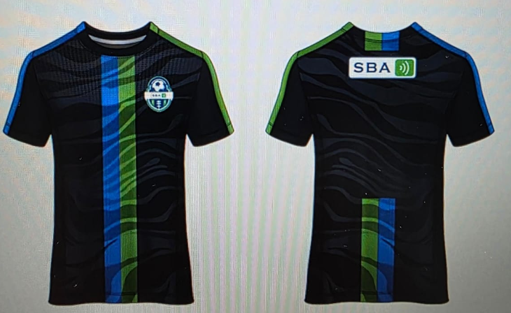 Imagen Referencial | 23 | S/. 39.99 | 7 a 8 días utiles | POLO DEPORTIVOS WIN Material: Win Modelo: Cuello redondo basteado y mangas cortas basta de la misma tela. Impresión full color en sublimación base blanca. Tallas: S, M, L Molde unisex Presentación: Bolsa individual, caja grupal *Arte y diseño debe ser facilitado por el cliente. | S/. 919.77 | 25% | LIZ SPORT |  |  |  | S/. 25.00 | 40 | S/. 10.00 | S/. 230.00 | S/. 35.00 | 23 | S/. 25.00 | S/. 70.00 | S/. 900.00 | YA INCLUYE | S/. 0.00 | 1 | 1 | 1 | S/. 0.00 | S/. 4.85 | S/. 9.05 | S/. 913.90 | S/. 39.73 | S/. 7.15 | S/. 46.89
2 | POLO DEPORTIVOS POLYHEXAGONAL |  | Imagen Referencial | 23 | S/. 42.99 | 7 a 8 días utiles | POLO DEPORTIVOS POLYHEXAGONAL Material: Polyhexgonal. Modelo: Cuello redondo basteado y mangas cortas basta de la misma tela. Impresión full color en sulimacion base blanca. Tallas: S, M, L Molde unisex Presentación: Bolsa individual, caja grupal *Arte y diseño debe ser facilitado por el cliente. | S/. 988.77 | 26% | LIZ SPORT |  |  |  | S/. 27.00 | 41 | S/. 11.07 | S/. 254.61 | S/. 38.07 | 23 | S/. 27.00 | S/. 70.00 | S/. 972.61 | YA INCLUYE | S/. 0.00 | 1 | 1 | 1 | S/. 0.00 | S/. 4.85 | S/. 9.77 | S/. 987.23 | S/. 42.92 | S/. 7.73 | S/. 50.65

